상품제안서
에코 핸디세트 (주문제작형) | 상품코드: S26028

 |  |  |  |  |  |  | 02-713-8555 | www.synergygift.co.kr
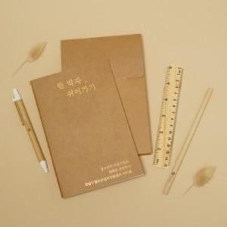

【상세/제작정보】 | <p><span style="font-size: 14pt;">※ 1천개 미만 볼펜, 자, 연필 인쇄불가,&nbsp;</span><span style="font-size: 14pt;">1천개 이상 무료!</span></p><p><span style="font-size: 14pt;">&nbsp;</span></p><p><span style="font-size: 14pt;"></span><span style="font-size: 18.6667px;"></span><span style="font-size: 18.6667px;">※</span><span style="font-size: 18.6667px;">&nbsp;</span><span style="font-size: 18.6667px;">​박 인쇄비 - 노트 or ​패키지 택 1 기준입니다.</span><span style="font-size: 14pt;">​</span></p>

【인쇄/포장옵션】 | 금박, 은박, 형압 / 크라프트 패키지

【공급단가】 | 수량 | 100~ | 500~ | 1,000~ | 3,000~ | 5,000~
*VAT별도 | 단가 | 3,900원 | 3,840원 | 3,750원 | 3,600원 | 3,450원

【상품 URL】 | https://www.synergygift.co.kr:443/src/goods_detail.php?gdno=26028

